22 死亡率（人口千人当たり）
 | 22 死亡率（人口千人当たり）

 | 時点 2024(R6)年（毎年） |  |  |  |  |  |  | 平 均 値 |  |  |  | 16.0
 | 単位 －，人 |  |  |  |  |  |  | 標準偏差 |  |  |  | 4.7
 | 市町村名 | 指標 | 順位 |  | #REF! | 死亡数 | 市町村名 | 指標 | 順位 |  | #REF! | 死亡数

 | 千葉県 | 12.4 |  | － |  | 75,159 | 八街市 | 15.2 |  | 29 |  | 954
 | 千葉市 | 12.1 |  | 42 |  | 11,471 | 印西市 | 8.7 |  | 53 |  | 944
 | 銚子市 | 19.5 |  | 15 |  | 998 | 白井市 | 10.4 |  | 48 |  | 627
 | 市川市 | 9.4 |  | 51 |  | 4,443 | 富里市 | 12.3 |  | 39 |  | 562
 | 船橋市 | 10.8 |  | 47 |  | 6,777 | 南房総市 | 23.8 |  | 3 |  | 799
 | 館山市 | 17.6 |  | 21 |  | 754 | 匝瑳市 | 18.0 |  | 20 |  | 584
 | 木更津市 | 12.9 |  | 38 |  | 1,724 | 香取市 | 19.4 |  | 16 |  | 1,317
 | 松戸市 | 12.3 |  | 39 |  | 5,878 | 山武市 | 18.4 |  | 18 |  | 841
 | 野田市 | 13.5 |  | 35 |  | 2,001 | いすみ市 | 21.8 |  | 8 |  | 743
 | 茂原市 | 16.0 |  | 25 |  | 1,347 | 大網白里市 | 14.8 |  | 30 |  | 691
 | 成田市 | 10.4 |  | 48 |  | 1,280 | 酒々井町 | 14.1 |  | 33 |  | 269
 | 佐倉市 | 13.1 |  | 36 |  | 2,151 | 栄町 | 15.9 |  | 26 |  | 304
 | 東金市 | 14.3 |  | 32 |  | 776 | 神崎町 | 21.7 |  | 9 |  | 118
 | 旭 市 | 15.5 |  | 28 |  | 931 | 多古町 | 19.0 |  | 17 |  | 243
 | 習志野市 | 10.3 |  | 50 |  | 1,742 | 東庄町 | 19.9 |  | 14 |  | 243
 | 柏市 | 10.9 |  | 46 |  | 4,626 | 九十九里町 | 22.0 |  | 7 |  | 299
 | 勝浦市 | 23.6 |  | 4 |  | 353 | 芝山町 | 16.8 |  | 23 |  | 106
 | 市原市 | 13.6 |  | 34 |  | 3,518 | 横芝光町 | 20.4 |  | 10 |  | 438
 | 流山市 | 9.3 |  | 52 |  | 1,946 | 一宮町 | 14.8 |  | 30 |  | 179
 | 八千代市 | 11.5 |  | 44 |  | 2,274 | 睦沢町 | 18.4 |  | 18 |  | 119
 | 我孫子市 | 13.1 |  | 36 |  | 1,674 | 長生村 | 16.3 |  | 24 |  | 214
 | 鴨川市 | 20.3 |  | 11 |  | 595 | 白子町 | 20.0 |  | 13 |  | 203
 | 鎌ケ谷市 | 12.2 |  | 41 |  | 1,307 | 長柄町 | 17.6 |  | 21 |  | 107
 | 君津市 | 15.8 |  | 27 |  | 1,234 | 長南町 | 23.2 |  | 6 |  | 162
 | 富津市 | 20.2 |  | 12 |  | 798 | 大多喜町 | 23.3 |  | 5 |  | 184
 | 浦安市 | 6.7 |  | 54 |  | 1,120 | 御宿町 | 26.4 |  | 1 |  | 180
 | 四街道市 | 12.0 |  | 43 |  | 1,115 | 鋸南町 | 25.0 |  | 2 |  | 164
 | 袖ケ浦市 | 11.3 |  | 45 |  | 732

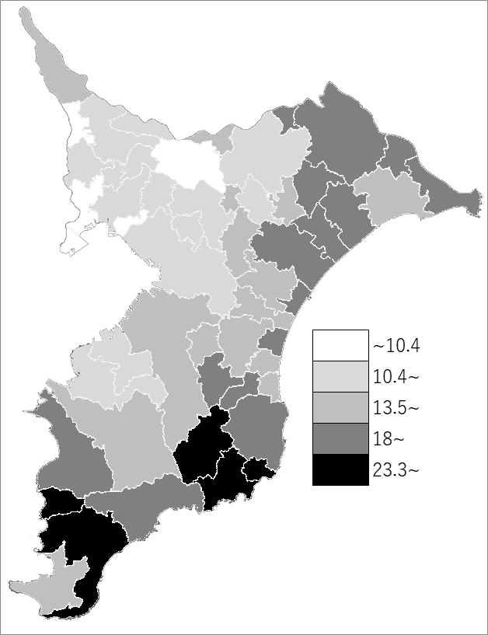
 | 千葉県の推移
 | 死亡数（右軸） | 指標
令和2年 | 62118 | 10.1
令和3年 | 65244 | 10.7
令和4年 | 72258 | 11.8
令和5年 | 73002 | 12
令和6年 | 75159 | 12.4

《備 考》 ・資料出所 健康福祉指導課「人口動態統計の概況（確定数）」 ・算出方法 死亡数÷人口

